상품제안서
[독판-주문제작]벽걸이 12절 달력 | 상품코드: S04234

 |  |  |  |  |  |  | 02-713-8555 | www.synergygift.co.kr
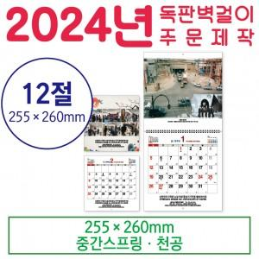

【상세/제작정보】

【인쇄/포장옵션】 | 풀칼라 / 포장불가능

【공급단가】 | 수량 | 300~ | 500~ | 1,000~ | 3,000~ | 5,000~
*VAT별도 | 단가 | 4,100원 | 2,860원 | 2,100원 | 1,600원 | 1,380원

【상품 URL】 | https://www.synergygift.co.kr:443/src/goods_detail.php?gdno=5976

